Photos
Avant travaux |  | Après travaux
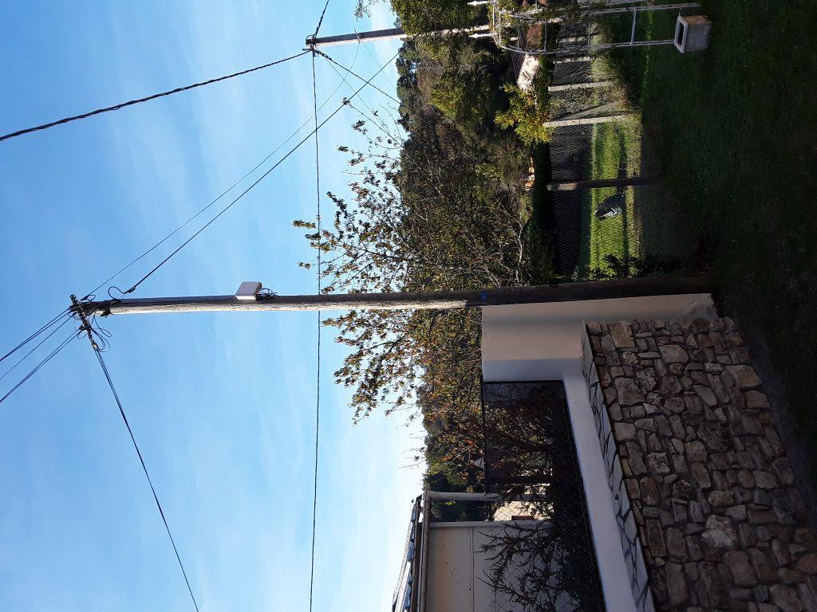 | 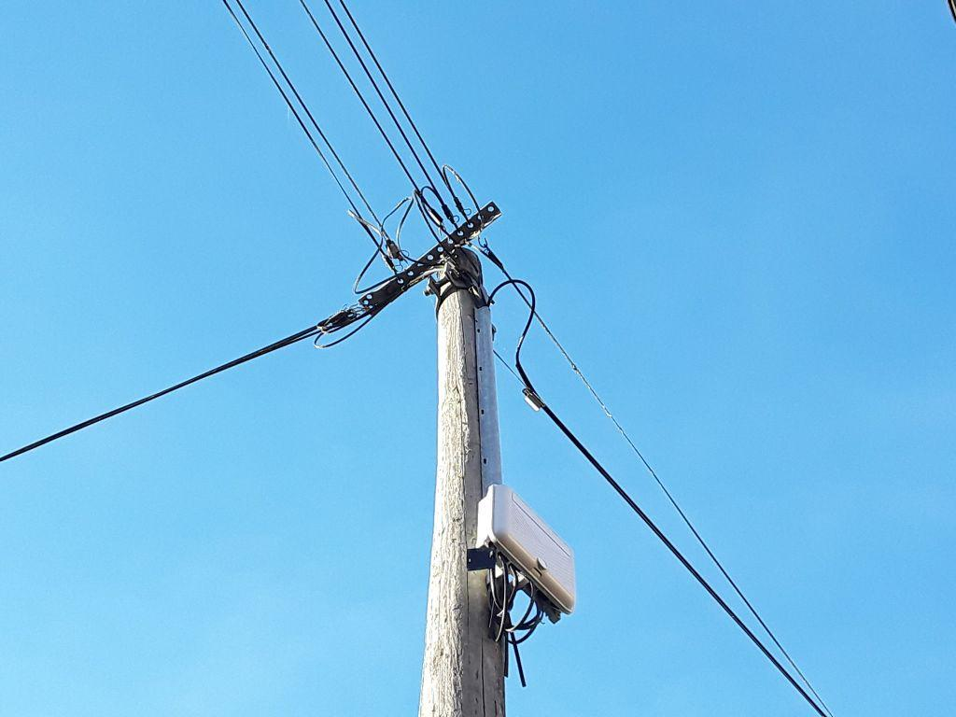
0424012_1.jpg | 0424012_2.jpg

